Sheet3
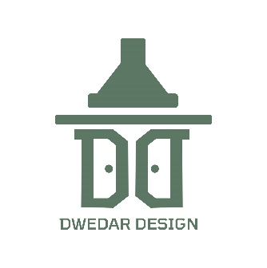
دويدار ديزاين

أسعار الدريسينج
الخامة | الوصف | الوحدة | السعر
كونتر ميلامين | كونتر ميلامين ساندويتش بدون دلف | م2 | 2,690
 | كونتر ميلامين ساندويتش شامل الدلف | م2 | 3,850
 | كونتر ميلامين ساندويتش الدلف زجاج | م2 | 5,190

كونتر HPL | دريسينج كونتر HPL بدون دلف | م2 | 4,150
 | دريسينج كونتر HPL شامل الدلف | م2 | 5,950
 | دريسينج كونتر HPL الدلف زجاج | م2 | 6,790

